Référentiel
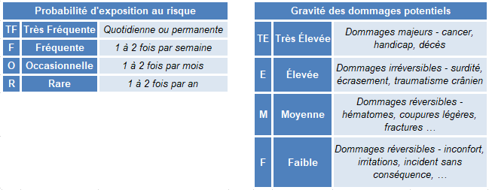
DOCUMENT UNIQUE D'ÉVALUATION DES RISQUES PROFESSIONNELS (DUERP)
 | RÉFÉRENTIEL
 | Probabilité d'exposition au risque
 | Très Fréquente : TF
 | Fréquente : F
 | Occasionnelle : O
 | Rare : R
 |  |  | Faible : F | Moyenne : M | Élevée : E | Très Élevée : TE
 |  |  | Gravité des dommages potentiels

 |  | Légende :
 |  |  | Priorité n°1 |  |  | Priorité n°3

 |  |  | Priorité n°2 |  |  | Priorité n°4

